2.6 A
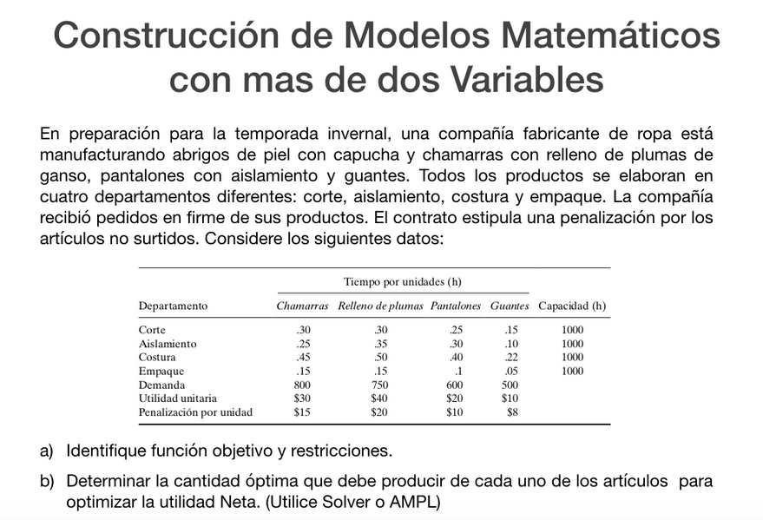

Ejercicio A

Variables
Producción de abrigos | =X1 | Producción de chamarras | =X2 | Producción de pantalones | =X3 | Cantidad de guantes | =X4

Función Objetivo
Neto=Utilidades-Perdidas
Utilidades=30X1+40X2+20X3+10X4
Perdidas=(800-X1)(15)+(750-X2)(20)+(600-X3)(10)+(500-X4)(8)
MaxZ=>45X1+60X2+30X3+18X4-37000

Restricciones
R1: | 0.30*X1 + 0.30*X2 + 0.25*X3 + 0.15*X4<=1000
R2: | 0.25*X1 + 0.35*X2 + 0.30*X3 + 0.10*X4<=1000
R3: | 0.45*X1 + 0.50*X2 + 0.40*X3 + 0.22*X4<=1000
R4: | 0.15*X1 + 0.15*X2 + 0.10*X3 + 0.05*X4<=1000
R5: | X1<=800
R6: | X2<=750
R7: | X3<=600
R8: | X4<=500

Ejercicio B

Resolución
 | Modelo de producción de ropa
 | X1 | X2 | X3 | X4
 | Abrigos | Chamarras | Pantalones | Guantes |  |  |  | Solver
Funcion Objetivo | 45 | 60 | 30 | 18 |  |  | z | 101625
R1 | 0.3 | 0.3 | 0.25 | 0.15 | <= | 1000 | R1 | 636.875
R2 | 0.25 | 0.35 | 0.3 | 0.1 | <= | 1000 | R2 | 628.75
R3 | 0.45 | 0.5 | 0.4 | 0.22 | <= | 1000 | R3 | 1000
R4 | 0.15 | 0.15 | 0.1 | 0.05 | <= | 1000 | R4 | 296.25
R5 | 1 | 0 | 0 | 0 | <= | 800 | R5 | 800
R6 | 0 | 1 | 0 | 0 | <= | 750 | R6 | 750
R7 | 0 | 0 | 1 | 0 | <= | 600 | R7 | 387.5
R8 | 0 | 0 | 0 | 1 | <= | 500 | R8 | 500
No negatividad | 1 | 1 | 1 | 1 | >= | 0 | R9

Solucion | 800 | 750 | 387.5 | 500

No podemos producir pantalones a medias por lo que se tomará el valor de 387 paa X3.
La función Z considera un -37000 constante, por ende, se lo restamos a la solución optima.
45(800)+60(750)+30(387)+18(500)-37000 = |  |  |  | 64610

Ejercicio C

 | Modelo Reddy Mikks
 | Exterior | Interior
 | X1 | X2 |  |  |  | Solver
Función Objetivo | 5 | 4 |  |  | Z | 20.99999992
R1 | 6 | 4 | <= | 24 | R1 | 23.999999893
R2 | 1 | 2 | <= | 6 | R2 | 6
R3 | -1 | 1 | <= | 1 | R3 | -1.4999999598
R4 | 0 | 1 | <= | 2 | R4 | 1.5000000134
No negatividad | 1 | 1 | >= | 0 | R5

Solución | 2.9999999732 | 1.5000000134

Redondeando los valores, la solución óptima es 3 y 1.5 lo cual resulta en una máxima Z de 21.

